Лист1
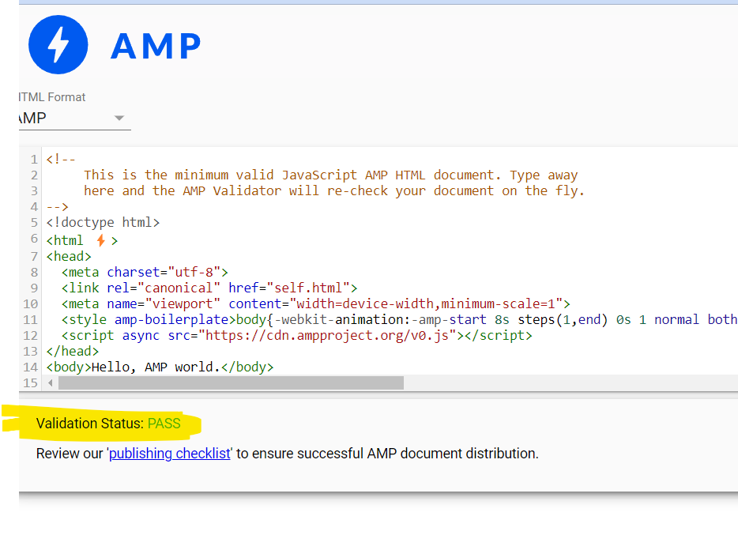
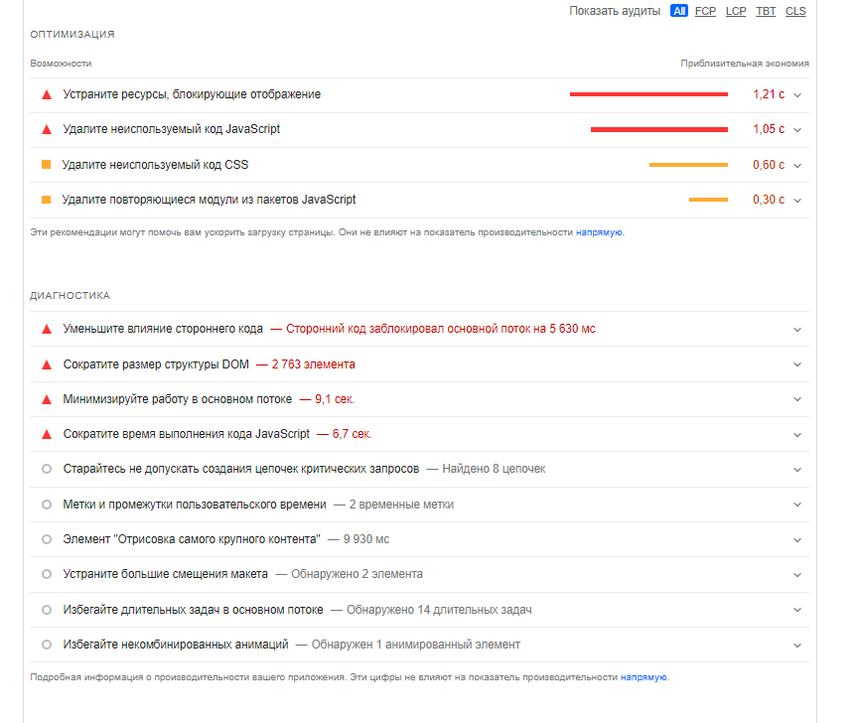
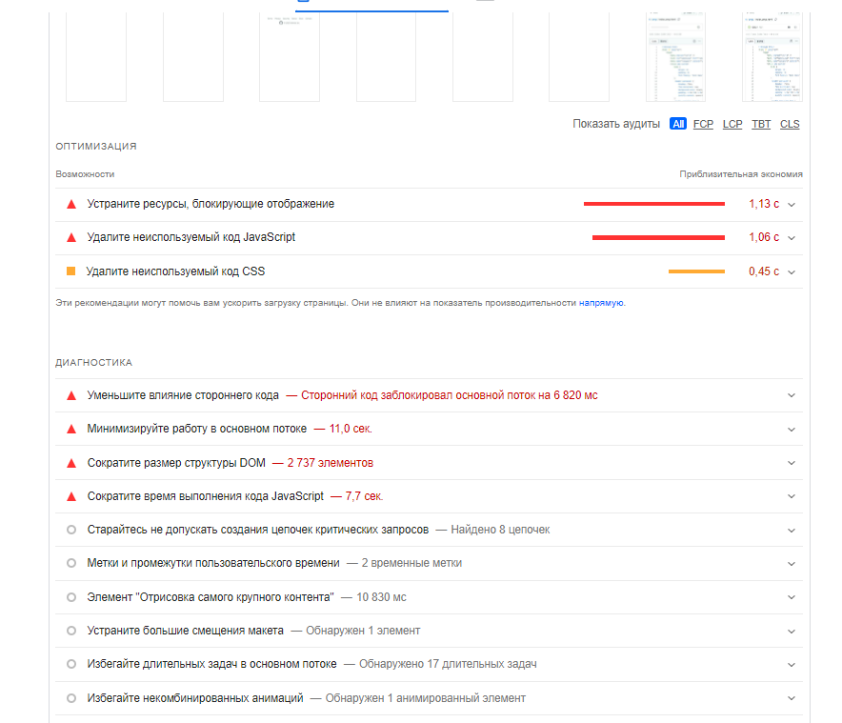
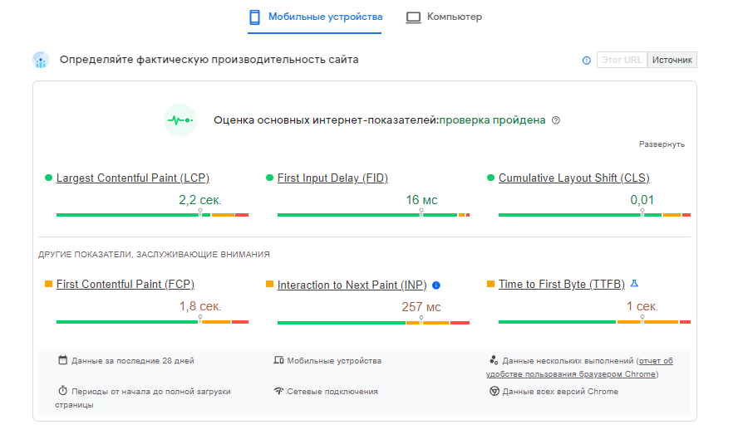
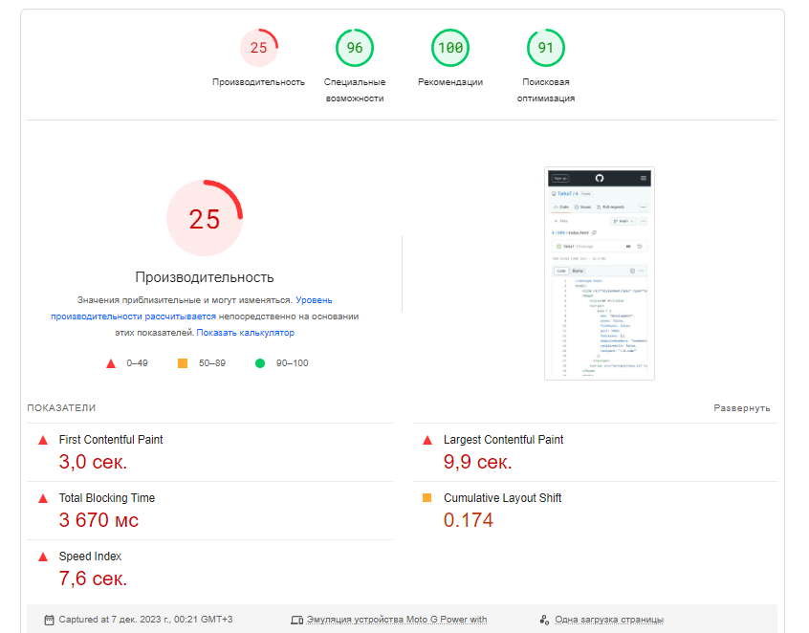
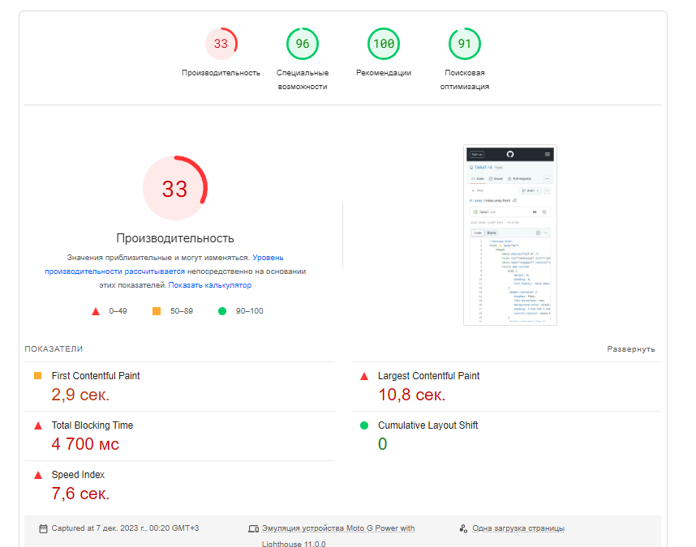
 | Обычная | amp
Производительность | 25 | 33 |  | Обычная | amp
First Contentful Paint | 3 | 2.9 | сек.
Speed Index | 7.6 | 7.6 | сек.
Largest Contentful Paint | 9.9 | 10.8 | сек.
Total Blocking Time | 3670 | 4700 | мс
Cumulative Layout Shift | 0.174 | 0

Проверка для AMP пройдена

